Demo字节码的解析
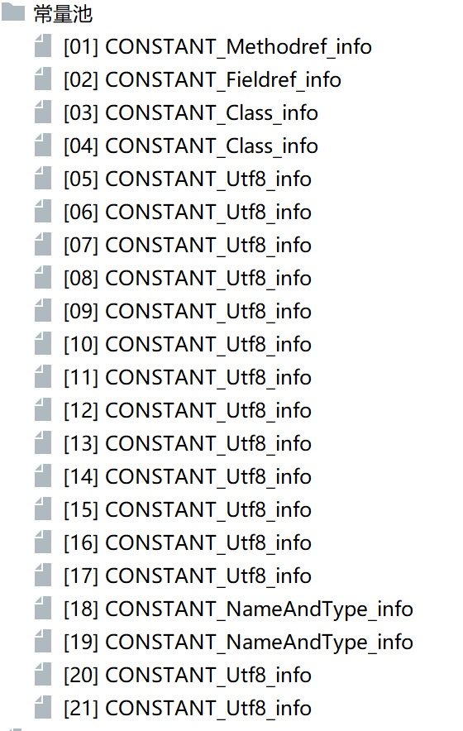
ca | fe | ba | be | 00 | 00 | 00 | 34 | 00 | 16 | 0a | 00 | 04 | 00 | 12 | 09 | magic 魔数
00 | 03 | 00 | 13 | 07 | 00 | 14 | 07 | 00 | 15 | 01 | 00 | 03 | 6e | 75 | 6d | minor_version 副版本
01 | 00 | 01 | 49 | 01 | 00 | 06 | 3c | 69 | 6e | 69 | 74 | 3e | 01 | 00 | 03 | major_version 主版本
28 | 29 | 56 | 01 | 00 | 04 | 43 | 6f | 64 | 65 | 01 | 00 | 0f | 4c | 69 | 6e
65 | 4e | 75 | 6d | 62 | 65 | 72 | 54 | 61 | 62 | 6c | 65 | 01 | 00 | 12 | 4c | constant_pool_count 常量池计数器
6f | 63 | 61 | 6c | 56 | 61 | 72 | 69 | 61 | 62 | 6c | 65 | 54 | 61 | 62 | 6c | 常量池表数据项（tag）
65 | 01 | 00 | 04 | 74 | 68 | 69 | 73 | 01 | 00 | 18 | 4c | 63 | 6f | 6d | 2f
61 | 74 | 67 | 75 | 69 | 67 | 75 | 2f | 6a | 61 | 76 | 61 | 31 | 2f | 44 | 65 | 访问标识（0021：ACC_PUBILC+ACC_SUPER）
6d | 6f | 3b | 01 | 00 | 03 | 61 | 64 | 64 | 01 | 00 | 03 | 28 | 29 | 49 | 01 | 当前类索引 this)class
00 | 0a | 53 | 6f | 75 | 72 | 63 | 65 | 46 | 69 | 6c | 65 | 01 | 00 | 09 | 44 | 父类索引 super_class
65 | 6d | 6f | 2e | 6a | 61 | 76 | 61 | 0c | 00 | 07 | 00 | 08 | 0c | 00 | 05 | 实现接口的计数器 interfaces_count
00 | 06 | 01 | 00 | 16 | 63 | 6f | 6d | 2f | 61 | 74 | 67 | 75 | 69 | 67 | 75
2f | 6a | 61 | 76 | 61 | 31 | 2f | 44 | 65 | 6d | 6f | 01 | 00 | 10 | 6a | 61 | 字段计数器 fields_count
76 | 61 | 2f | 6c | 61 | 6e | 67 | 2f | 4f | 62 | 6a | 65 | 63 | 74 | 00 | 21 | 字段访问标识 acess_flags
00 | 03 | 00 | 04 | 00 | 00 | 00 | 01 | 00 | 02 | 00 | 05 | 00 | 06 | 00 | 00 | 字段名索引 name_index
00 | 02 | 00 | 01 | 00 | 07 | 00 | 08 | 00 | 01 | 00 | 09 | 00 | 00 | 00 | 38 | 字段描述符索引 descripto_index
00 | 02 | 00 | 01 | 00 | 00 | 00 | 0a | 2a | b7 | 00 | 01 | 2a | 04 | b5 | 00 | 字段属性计数器 attributes_count
02 | b1 | 00 | 00 | 00 | 02 | 00 | 0a | 00 | 00 | 00 | 0a | 00 | 02 | 00 | 00
00 | 07 | 00 | 04 | 00 | 08 | 00 | 0b | 00 | 00 | 00 | 0c | 00 | 01 | 00 | 00 | 方法计数器
00 | 0a | 00 | 0c | 00 | 0d | 00 | 00 | 00 | 01 | 00 | 0e | 00 | 0f | 00 | 01 | 方法的访问标识
00 | 09 | 00 | 00 | 00 | 3d | 00 | 03 | 00 | 01 | 00 | 00 | 00 | 0f | 2a | 2a | 方法名索引
b4 | 00 | 02 | 05 | 60 | b5 | 00 | 02 | 2a | b4 | 00 | 02 | ac | 00 | 00 | 00 | 方法描述符索引
02 | 00 | 0a | 00 | 00 | 00 | 0a | 00 | 02 | 00 | 00 | 00 | 0b | 00 | 0a | 00 | 方法的属性计数器 | Code中的属性计数器 attributes_count
0c | 00 | 0b | 00 | 00 | 00 | 0c | 00 | 01 | 00 | 00 | 00 | 0f | 00 | 0c | 00 | 属性名索引 attribute_name_index | Code中的属性名索引 属性名索引
0d | 00 | 00 | 00 | 01 | 00 | 10 | 00 | 00 | 00 | 02 | 00 | 11 |  |  |  | 属性长度 attribute_length | Code中的属性长度 attribute_length
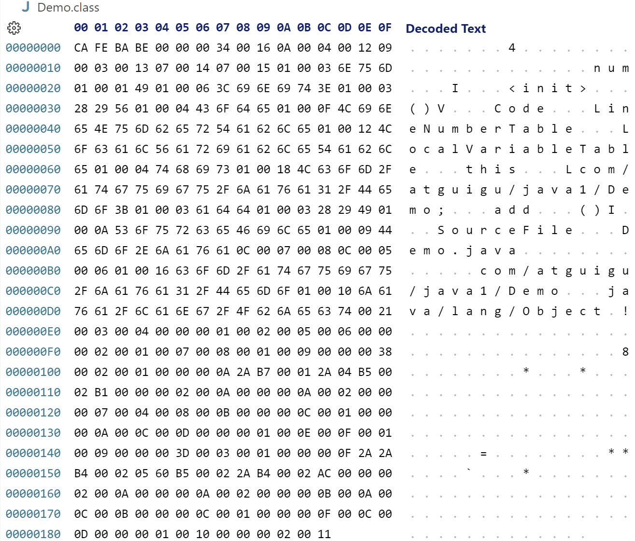
 |  |  |  |  |  |  |  |  |  |  |  |  |  |  |  | 操作数栈的最大深度 max_stack | line_number_table_lengthl、ocal_variable_table_length;
 |  |  |  |  |  |  |  |  |  |  |  |  |  |  |  | 局部变量表的长度 max_local | start_pc
 |  |  |  |  |  |  |  |  |  |  |  |  |  |  |  | 字节码指令的长度 cide_length | line_number
 |  |  |  |  |  |  |  |  |  |  |  |  |  |  |  | 具体的字节码指令 code | local_variable_table的length
 |  |  |  |  |  |  |  |  |  |  |  |  |  |  |  | 异常表的长度 exception_table_length | local_variable_table的变量名的索引
 |  |  |  |  |  |  |  |  |  |  |  |  |  |  |  | 附加属性计数器 | local_variable_table的变量的描述符索引
 |  |  |  |  |  |  |  |  |  |  |  |  |  |  |  | 附加属性名索引 attribute_name_index | local_variable_table的变量的index
 |  |  |  |  |  |  |  |  |  |  |  |  |  |  |  | attribute_length
 |  |  |  |  |  |  |  |  |  |  |  |  |  |  |  | sourcefile_index

